Page de garde
 | MAITRISE D'OUVRAGE
LYCEE LOUIS DE BROGLIE
Conseil Régionnal Ile de France
pôle lycées - DPM - Sous-DirectionTerritoriale OUEST

LYCEE LOUIS DE BROGLIE
1, avenue Jean Béranger 78 160 MARLY LE ROI
REFECTION PARTIELLE CLOTURE PERIPHERIQUE

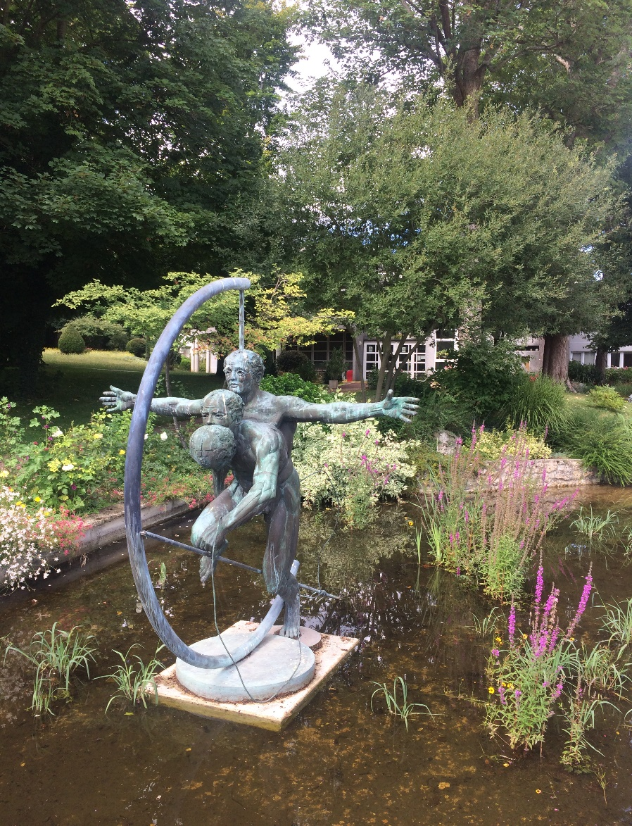

BORDEREAUX DE REPONSE
MARCHE DE BASE

 |  |  | PHASE DCE - NOVEMBRE 2018

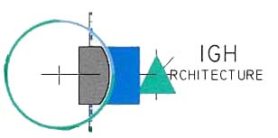
 |  | SOCIETE IGH ARCHITECTURE
 |  | 2, place de l’Eglise 78 720 DAMPIERRE-EN-YVELINES
 |  | 01.30.52.53.78 & 06 07 69 28 24
 |  | IGHarchi@wanadoo.fr

